BI選択項目
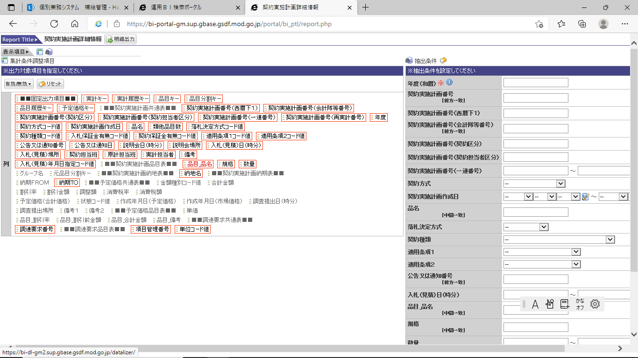

a 「品目 品名」 「規格」 「数量」
「納地名」
「納期TO」
追加する！
「調達要求番号」
「項目管理番号」
「単位コード値」

